关系图
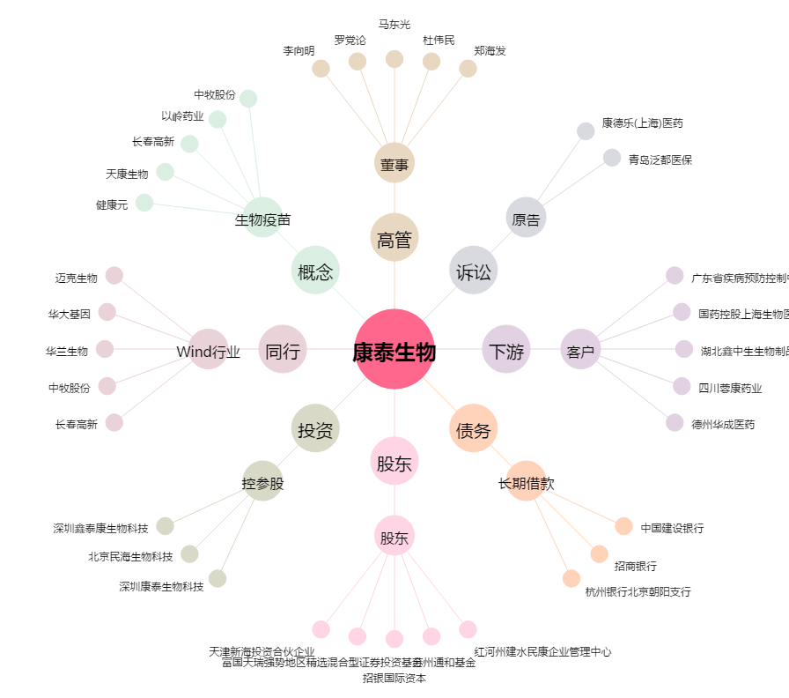
康泰生物[300601.SZ] - 关系概览图

